Iteracion 1
Identify Design Concerns
Atributos seleccionados |  |  |  |  |  |  | #No. Orden
En caso de falla, el sistema debe volver a estar en funcionamiento en un plazo no mayor a 1 hora. |  |  |  |  |  |  | 1
Las interfaces graficas de las aplicaciones moviles y de escritorio deben manejarse independientemente. |  |  |  |  |  |  | 2
En caso de cambiar el API para geo-localización por Bing Maps, el cambio debe realizarse en no más de 8 horas, por un desarrollador. |  |  |  |  |  |  | 3
Se utilizaran tecnologias .NET, HTML5 y Javascript. |  |  |  |  |  |  | 4
Decision Category |  | Arquitecturally Significant Requirements
 |  | Disponibilidad | Modificabilidad | Rendimiento | Seguridad | Usabilidad | Interoperabilidad
EARLY DESIGN DECISIONS | Allocation of Responsabilities | Recuperacion | Aplazar binding time
 | Coordination Model |  | Localizar los cambios |  |  | Separar UI | Locate
 | Data Model |  | Preveer efecto en cadena
 | Management of Resources
 | Mapping among Arquitectural Elements
 | Binding Time Decisions
 | Choice of Technology |  |  |  |  |  | Utilizacion .NET, HTLM5

Restricciones |  |  | VISTA 1
Utilizar Ruby on Rails
HTML5, CSS3 y Javascript.
VIEW
Responsive design

CONTROLLER
BUSINESS LOGIC LAYER
Se buscaron patrones con los cuales se pueda trabajar facilmente utilizando las herramientas disponibles (SQL Server y Visual Studio 2012). Asi como la experiencia del equipo de trabajo.
Lista de Patrones alternativos
MVC | N-tier
DATA ACCESS LAYER
El patrón aísla "lógica de dominio" (la lógica de la aplicación para el usuario) de entrada y presentación (GUI), permitiendo desarrollos independientes, pruebas y mantenimiento de cada uno. | Capas es un patrón de diseño arquitectónico que las aplicaciones de estructuras por lo que se puede descomponer en grupos de subtareas de manera que cada grupo de subtareas está en un nivel particular de abstracción.Soporta la extensibilidad, modificabilidad, reusabilidad y bajo acoplamiento.
API
Hemos eliminado los "modelos" de la MVC de nuestro proyecto web y que lo incluya en la capa de lógica de negocios. También se elimina la capa de presentación periódica de la arquitectura de tres niveles y combinar eso con la parte delantera de la MVC. Esto significa que "Vistas" y "controladores" de la MVC representan la parte capa de presentación del sistema de tres niveles.

 |  |  | Evaluar el diseño
 |  |  | Tipo de cambio |  |  |  |  | Propagación
 |  |  | Realizar cambio en la interfaz de usuario |  |  |  |  | NO
 |  |  | Cambio en el modelo de datos |  |  |  |  | SI
 |  |  | Localizacion en tiempo de corrida |  |  |  |  | NO
 |  |  | Niveles de acceso API |  |  |  |  | NO

Asignación de responsabilidades
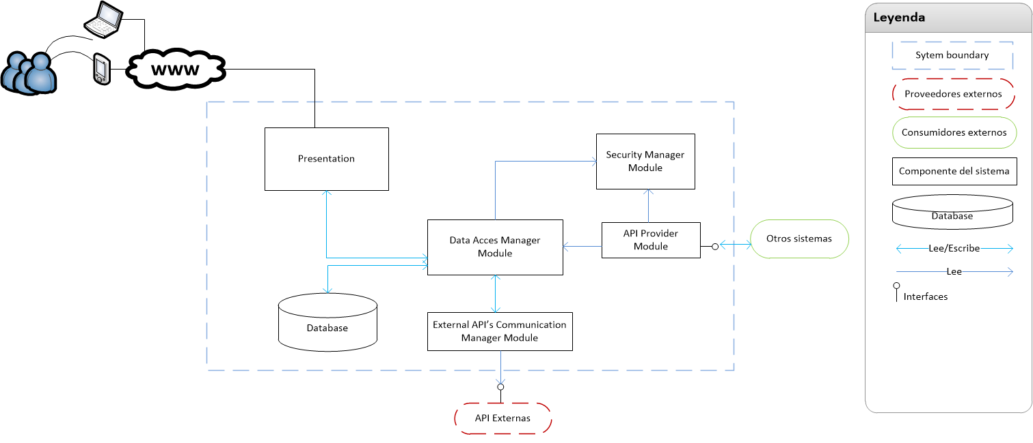
- Administrar usuarios, roles y perfiles.
- Gestion niveles de acceso.

- Ingreso de solicitudes/averias.
- Muestra la data del sistema (Inventario, cola de solicitudes).

- Proveer interfaces de acceso para suplidores externos.
- Proveer interfaces para acceso desde otros sistemas.
- Maneja el accesos a las bases de datos.
- Persistencia de los datos.
- Maneja la interaccion con las API' externas (Google Maps, Facebook y Twitter)

Iteracion 1 - Test
Tipo de análisis | Observaciones
Modificabilidad | El modulo External API Communication Manager, debe dividirse para garantizar el bajo acoplamiento.
Modificabilidad | El Presentation Layer debe contemplar el UILayer para Mobiles y el UILayer para la aplicacion de web.
Disponibilidad | No se contempla contener informacion en cache para garantizar la disponibilidad si no hay conexion.
Interoperabilidad | Se escogio REST para las API que provee el sistema, mejor rendimiento y escalabilidad, permite mas formatos de data, y puede ser cacheable.

Vista resultante luego de pruebas (Diseño final)
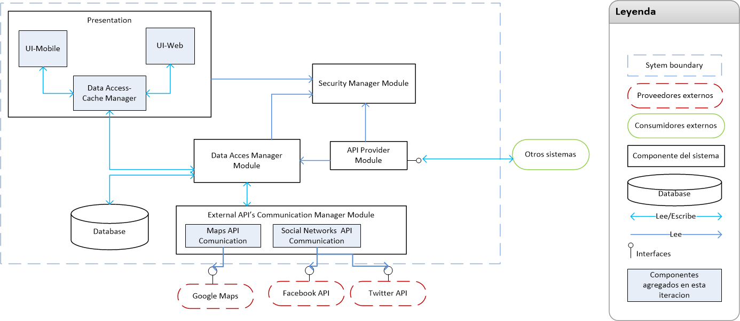
 |  | Interfaces
Design decision category | Actions | From element | To element | Interface
Allocation of Responsabilities | Dependencia entre elementos. Se dividieron las responsabilidades en los modulos de Presentacion y External API Communication | Cache | Database Access Manager | Obtener data. Actualizar data.
Coordination Model | Comunicacion entre los diferentes elementos. Interfaces ente elementos del sistema. Interfaces externas. Autenticar usuarios, autorizar usuarios. | Otros sistemas externos | API Provider | Obtener data. Ingresar eventos.
Data Model | Mecanismo de acceso a data desconectado. | Security Manager | Presentation | Provee niveles de acceso por usuario.
Choice of Technology | Se escogio REST para la confeccion de las API |  | API Provider | Provee niveles de acceso por usuario.
 |  | External API | Data Access Manager | Actualizar data.
 |  | API Provider | Data Access Manager | Obtener data. Actualizar data.

Iteracion 2
Identify Design Concerns
Atributos seleccionados |  |  |  |  |  |  | #No. Orden
Se debe permitir agregar interracciones con otras API de redes sociales con el sistema. En no mas de 8 horas/hombre. |  |  |  |  |  |  | 1
Los tweets deben mostrarse en no mas de 10 segundos. |  |  |  |  |  |  | 2
Cargar un evento no debe durar mas de 4 segundos. |  |  |  |  |  |  | 3
La ubicacion del servidor de base de datos debe poder cambiarse sin causar cambios mayores, y sin necesidad de cambiar codigo. |  |  |  |  |  |  | 4
El sistema debe proveer un modulo para administracion de usuarios. |  |  |  |  |  |  | 5
Decision Category |  | Arquitecturally Significant Requirements
 |  | Disponibilidad | Modificabilidad | Rendimiento | Seguridad | Usabilidad | Interoperabilidad
EARLY DESIGN DECISIONS | Allocation of Responsabilities | Prevencion | Aplazar binding time
 | Coordination Model |  | Localizar los cambios | Manejo de recursos |  |  | Locate
 | Data Model |  | Preveer efecto en cadena | Demanda de recursos
 | Management of Resources
 | Mapping among Arquitectural Elements
 | Binding Time Decisions
 | Choice of Technology |  |  | Incrementar recursos disponibles |  |  | Usar REST WS

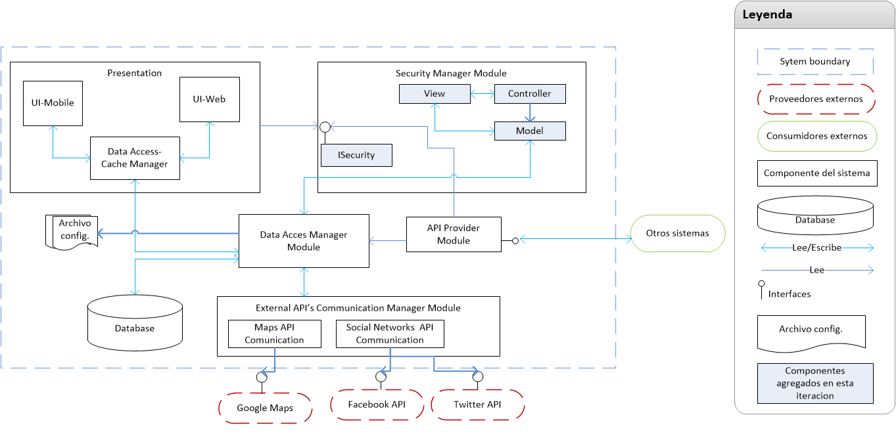
Design decision category | Actions
Choice of Technology | Utilizar equipos con procesadores i7 a 64bit, con Windows Server 2008 R2, para todos los servidores . Instalar Servidores de base de datos con load Balancing y SQL Server 2008 R2. Utilizara ASP.NET MVC para el administrador de usuarios.
Binding time decisions | Utilizar archivos de configuración
Data Model/ Allocation of Responsabilities | Se creara el modulo de administracion de usuarios en MVC.
Choice of Technology | Se utilizara .NET Framework 4 y ASP. NET MVC 4, para la creacion del modulo de administracion de usuarios.

Evaluar el diseño
Tipo de cambio |  | Propagación
Realizar cambio en la interfaz de usuario |  | NO
Cambio en el modelo de datos |  | SI
Cambiar ubicacion de servidor de base de datos |  | NO
Niveles de acceso API |  | NO
Cambios en interfaz de usuario Adm Usuarios |  | NO

Iteracion 2 - Test
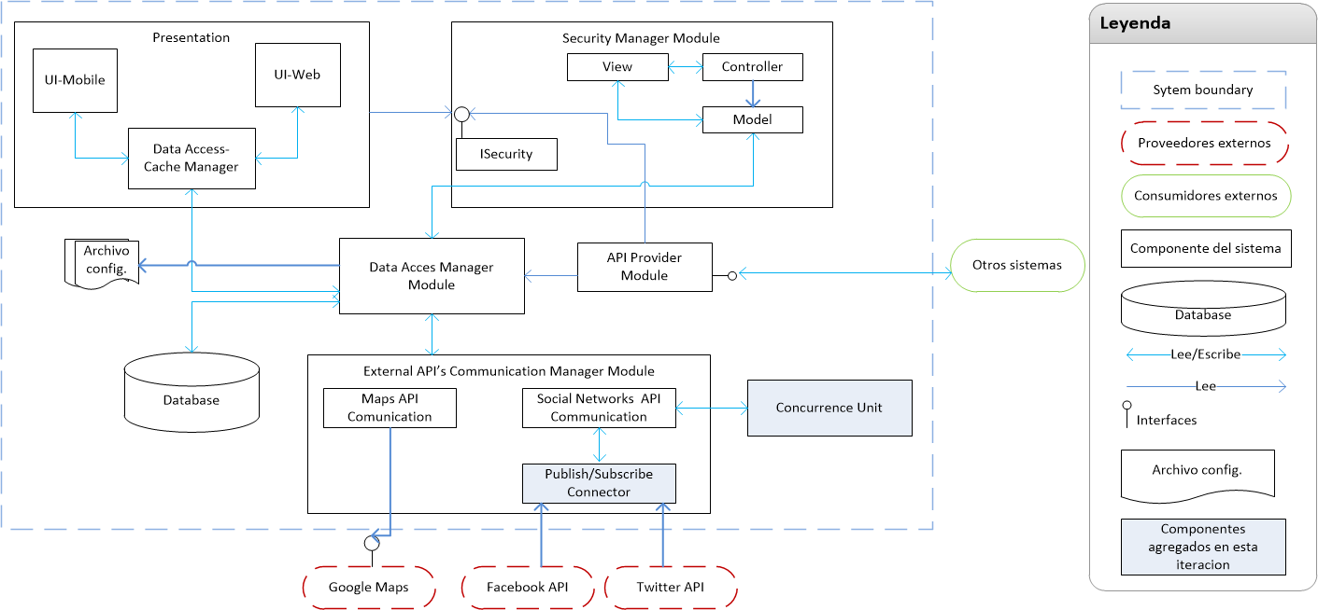
 |  | Interfaces
Tipo de análisis | Observaciones | From element | To element | Interface
Rendimiento | Se agregara la unidad de concurrencia, esta se encargara de manejar los request asincronos que se realizan a las API Externas. | Publish--subscribe connector | Social Network API | Envia mensajes que provienen de Facebook API y Twitter API.
Modificabilidad/Extensibilidad | Se agrego un conector publish-subscriber, para los API de Social Network. De este modo se garantiza la modificabilidad, y se disminuye la dependencia.

